상품제안서
헬프맨 LED 3라인 3in2 고속충전케이블(60W) | 상품코드: F19364

 |  |  |  |  |  |  | 02-412-0044 | www.easy1.co.kr
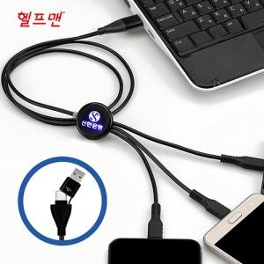

【상세/제작정보】 | 하나의 케이블로 3개의 디바이스를 동시에 충전

【인쇄/포장옵션】 | 레이저 / 포장지포장

【공급단가】 | 수량 | 100~ | 300~ | 500~ | 1,000~ | 3,000~
*VAT별도 | 단가 | 5,200원 | 5,120원 | 5,000원 | 4,800원 | 4,600원

【상품 URL】 | https://dev.easy1.co.kr:443/src/goods_detail.php?gdno=19364

